所有画面
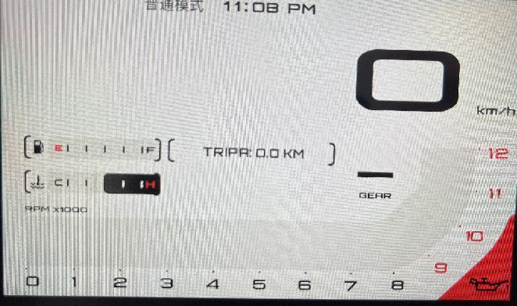
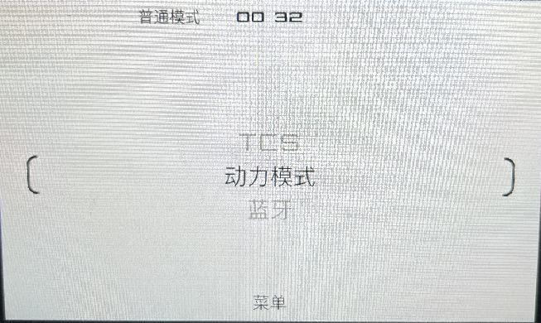
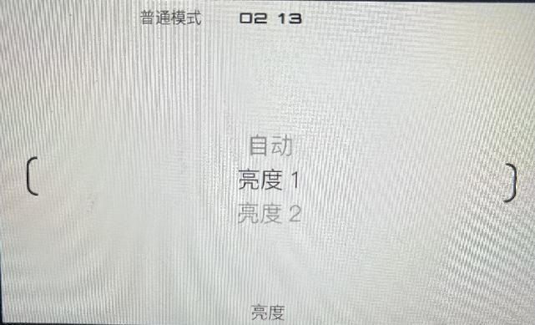
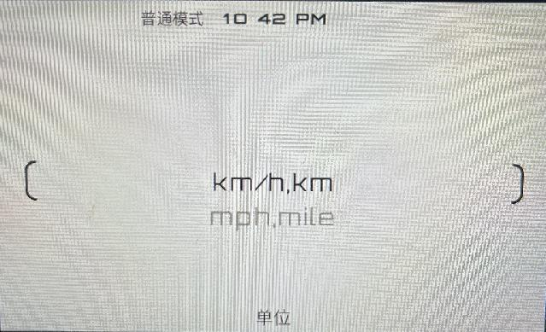
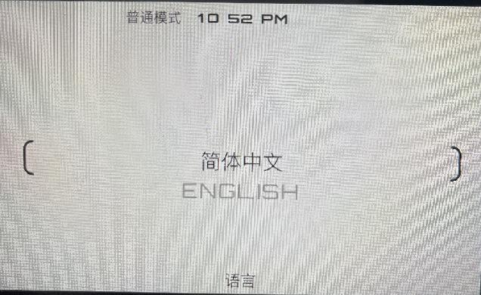
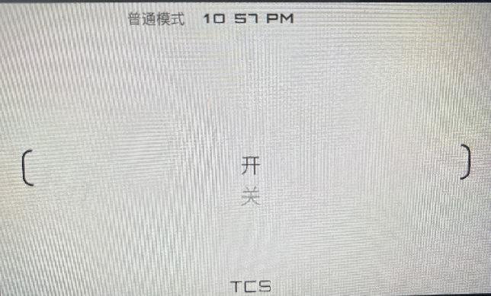
 | 开机自检结束后进入主界面 |  | 8秒无操作，返回1 主界面 |  |  | 8秒无操作，返回1 主界面 |  |  | 8秒无操作，返回1 主界面 |  | 8秒无操作，不返回1 主界面 |  |  |  | 8秒无操作，返回1 主界面 |  |  |  | 8秒无操作，返回1 主界面 |  |  |  |  | 8秒无操作，返回1 主界面 |  |  | 8秒无操作，返回1 主界面 |  |  |  |  | 8秒无操作，返回1 主界面 |  |  |  | 8秒无操作，返回1 主界面 |  |  |  | 8秒无操作，返回1 主界面
 |  |  |  |  |  | 二级菜单 |  |  | 二级菜单 |  | 二级菜单 |  |  |  | 二级菜单 |  |  |  | 二级菜单 |  |  |  |  |  |  |  | 二级菜单 |  |  |  |  | 二级菜单 |  |  |  | 二级菜单 |  |  |  | 二级菜单
 |  | 1 主界面 |  | 2 一级菜单界面 |  |  | 2.1 动力模式 |  |  | 2.2 蓝牙 |  | 2.3 胎压 |  | 2.3.1 前轮学习 |  | 2.4 仪表主题 |  | 2.4.1 白天模式 |  | 2.5 亮度 |  |  |  |  | 2.6 信息 |  |  | 2.7 时钟 | 2.7.1 更改时间 |  |  |  | 2.8 单位 |  |  |  | 2.9 语言 |  |  |  | 2.10 TCS
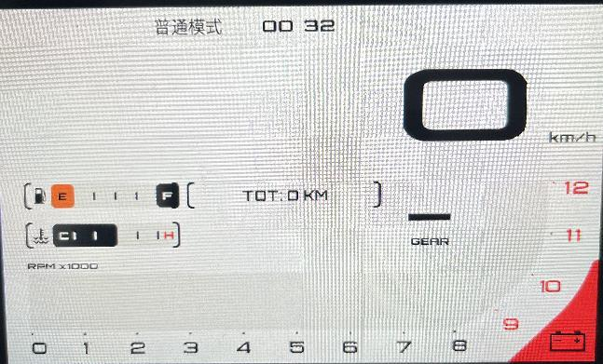
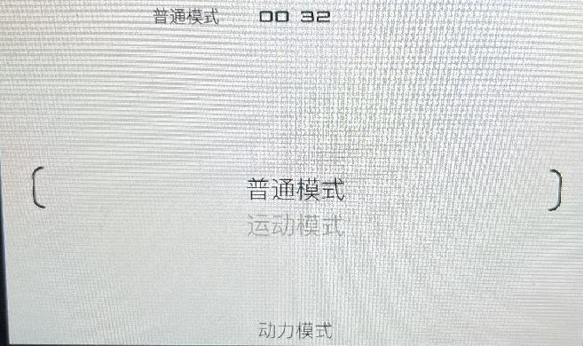
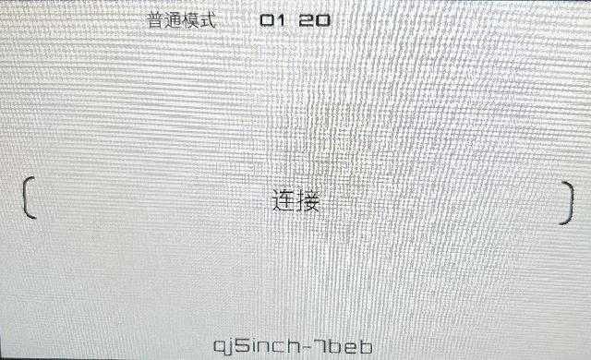
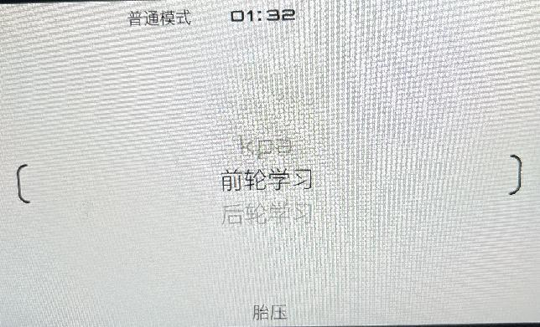
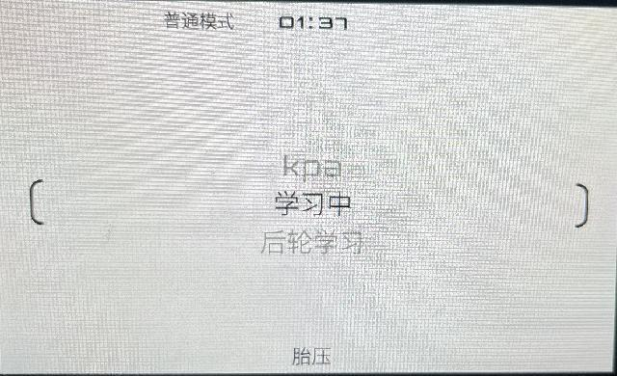
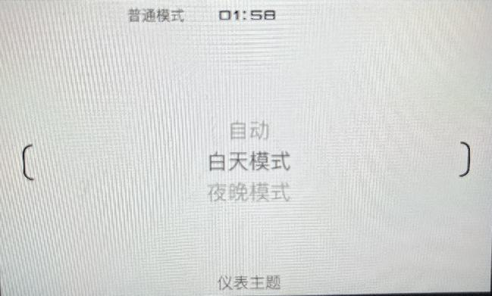
按确认
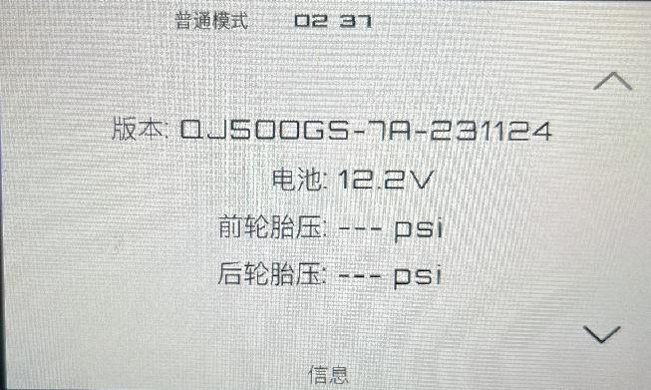
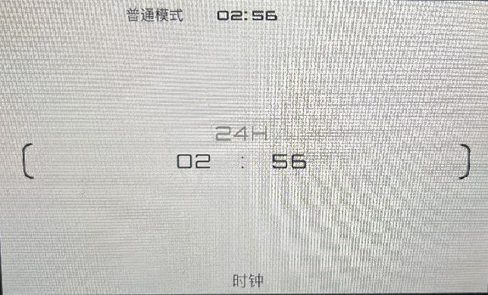
按确认
按确认
按确认
 |  |  |  |  |  |  |  |  |  |  |  |  |  |  |  |  |  | 返回1 主界面，背景白色 |  |  |  |  | 设定为选择的亮度 |  |  |  |  |  | 小时范围：00～23 | 分钟范围：00～59 |  |  |  |  | 返回主界面 |  |  |  | 返回主界面 |  |  |  | 返回主界面
 |  |  |  |  |  |  |  |  |  |  |  |  |  |  |  |  |  |  |  |  |  |  | 返回1 主界面 |  |  |  |  |  | 24H制和12H制都是 |  |  |  |  |  | 改变所有单位 |  |  |  | 改变所有语言 |  |  |  | 保存设定
 |  |  |  |  |  |  |  |  |  |  |  |  |  |  |  |  |  | 2.4.2 夜晚模式
按确认
按确认
按返回
按确认
按确认
 |  |  |  |  |  |  |  |  |  |  |  |  |  |  |  |  |  | 返回1 主界面，背景黑色 |  |  |  |  |  |  |  |  |  |  |  |  | 最后
 |  |  |  |  |  |  |  |  |  |  |  |  |  |  |  |  |  |  |  |  |  |  |  |  |  |  |  |  |  |  | 确认键保存
 |  |  |  |  |  |  |  |  |  |  |  |  |  |  |  |  |  | 2.4.3 自动 |  |  |  |  |  |  |  |  |  |  |  |  | 并返回主界面
按返回
按返回
按返回
 |  |  |  |  |  |  |  |  |  |  |  |  |  |  |  |  |  | 返回1 主界面，根据时间判断白天还是夜晚，切换背景色 |  |  |  | 或8秒不操作 |  |  |  |  |  |  |  |  |  |  |  |  | 返回一级菜单 |  |  |  | 返回一级菜单 |  |  |  | 返回一级菜单
 |  |  |  |  |  |  |  |  |  |  |  |  |  |  |  |  |  |  |  |  |  |  |  |  |  |  |  |  |  |  |  |  |  |  | 不保存 |  |  |  | 不保存 |  |  |  | 不保存
 |  |  |  |  |  |  |  |  |  |  |  |  |  |  |  |  |  |  |  |  |  |  |  |  |  |  |  |  | 中途返回不保存
按下
按下
按下
按确认
按下
按下
按下
按下
按上
按下
按下
按下
 |  |  |  |  |  |  |  |  |  | 下和上无效
 |  |  |  |  |  |  |  |  |  |  |  |  |  | 选中项变成学习中，学习完成后变回“前轮学习”。
 |  |  |  |  |  |  |  |  |  |  |  |  |  | 或者按上、下键退出学习并滚动2.3 胎压菜单
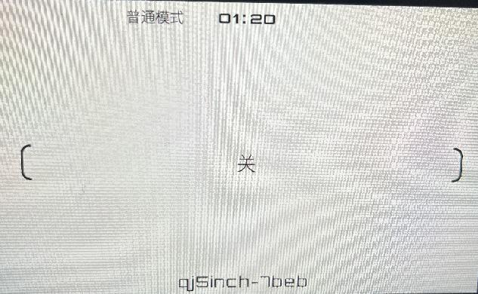
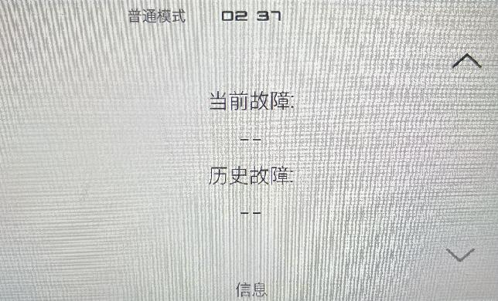
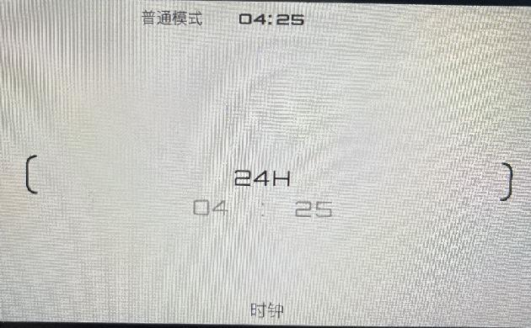
 |  |  |  |  |  |  |  |  |  |  |  |  |  | 按上下键退出学习时，再切换回来可继续按确认学习 |  |  |  |  |  |  |  |  |  |  |  |  |  |  | 2.7.2 更改时制
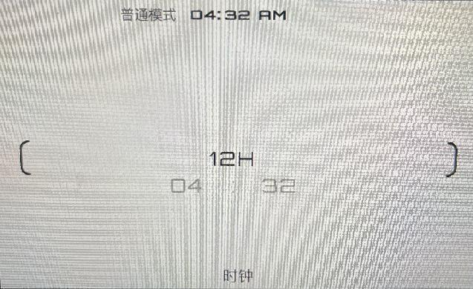
 |  | 1.1 主界面 |  | 一级菜单滚动 |  |  | 滚动效果：下一行或上一行文字到位后，加黑显示 |  |  |  |  | 滚动效果：下一行或上一行文字到位后，加黑显示 |  | 学习完成后再按确认无效，切换一次菜单项再回来按确认有效 |  | 滚动效果：下一行或上一行文字到位后，加黑显示 |  |  |  | 滚动效果：下一行或上一行文字到位后，加黑显示 |  |  |  |  |  |  |  |  |  |  |  |  | 滚动效果：下一行或上一行文字到位后，黑体显示 |  |  |  | 滚动效果：下一行或上一行文字到位后，黑体显示 |  |  |  | 滚动效果：下一行或上一行文字到位后，黑体显示
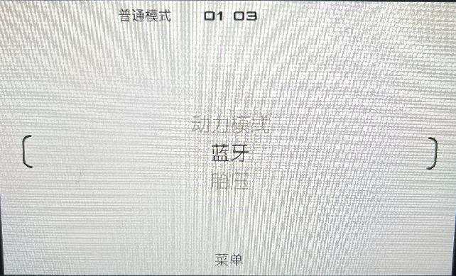
 |  |  |  |  |  |  | 菜单项： |  |  |  |  | 菜单项： |  |  |  | 菜单项： |  |  |  | 菜单项： |  |  |  |  |  |  |  |  |  |  |  |  | 菜单项： |  |  |  | 菜单项： |  |  |  | 菜单项：
 |  |  |  |  |  |  |  | 普通模式 |  |  |  |  | kpa | 2.3.2 后轮学习同上 |  |  | 自动 |  |  |  | 自动 |  |  |  |  |  |  |  |  |  |  |  |  | 图示两项 |  |  |  | 图示两项 |  |  |  | 图示两项
 |  |  |  |  |  |  |  | 运动模式 |  |  |  |  | 前轮学习 |  |  |  | 白天模式 |  |  |  | 亮度1
 |  |  |  |  |  |  |  |  |  |  |  |  | 后轮学习 | 2.3.3 kpa |  |  | 夜晚模式 |  |  |  | ～ |  |  |  |  |  |  |  |  |  |  |  | 不循环滚动 |  |  |  | 不循环滚动 |  |  |  | 不循环滚动
按确认
 |  |  |  |  |  |  | 不循环滚动 |  |  |  |  |  |  | 按确认在“kpa”、“bar”、“psi”三者间切换 |  |  |  |  |  |  | 亮度5 |  |  |  |  |  |  |  |  |  |  |  | 无三级菜单 |  |  |  | 无三级菜单 |  |  |  | 无三级菜单
按返回
按确认
按确认
 |  |  |  |  |  |  |  |  |  |  |  | 循环滚动 |  |  |  | 循环滚动 |  |  |  | 循环滚动 |  |  |  |  |  |  |  |  |  |  |  |  | 首选项为当前单位 |  |  |  | 首选项为当前语言 |  |  |  | 首选项为当前开/关
无效
 |  |  |  |  |  |  |  |  |  |  |  | 无三级菜单 |  |  |  | 无三级菜单 |  |  |  | 无三级菜单
按返回
 |  |  |  |  |  |  |  |  |  | 按确认键切换“连接”和“关” |  |  |  |  |  |  |  |  |  |  |  |  |  |  |  |  |  |  | 确认键切换24和12H制
 |  | 红框内容替换成 |  |  |  |  |  |  |  |  |  |  |  |  |  | 进入此菜单首选项是当前模式 |  |  |  | 进入此菜单首选项是当前亮度 |  |  |  |  | 不循环滚动 | 确认键无效 |  | 不循环滚动 | 返回保存
按下
 |  | *有滚动效果 |  | 滚动效果：下一行或上一行文字到位后，加黑显示 |  |  |  |  |  |  |  |  |  |  |  |  |  |  |  |  |  |  |  |  | 目前只看到两页 | 返回键返回到2 一级菜单界面 |  | 无三级菜单
 |  |  |  | 菜单项：
 |  |  |  |  | 动力模式
 |  |  |  |  | 蓝牙
 |  | 1.2 主界面 |  |  | 胎压
 |  |  |  |  | 仪表主题
 |  | 红框内容替换成 |  |  | 亮度
 |  | *有滚动效果 |  |  | 信息
按下
 |  |  |  |  | 时钟 | 二级菜单
按返回
 |  |  |  |  | 单位
 |  |  |  |  | 语言
 |  |  |  |  | TCS
 |  | 返回1 主界面 |  |  |  | 返回一级菜单
 |  | 循环滚动 |  | 循环滚动

 | 所有界面按左转向、右转向、机油压力、远光灯
 | 仪表两侧指示灯亮起，再按熄灭

 | 主界面按下机油压力键，右下角机油图标闪烁，闪灭间隔1.4秒

